кроссворд
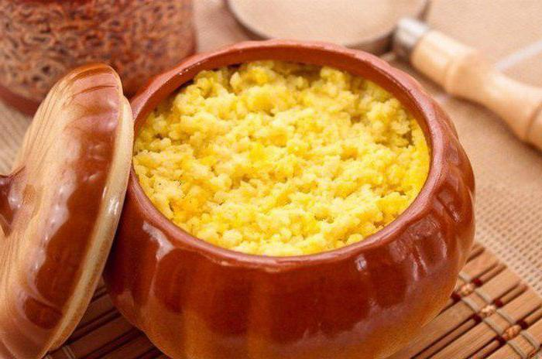
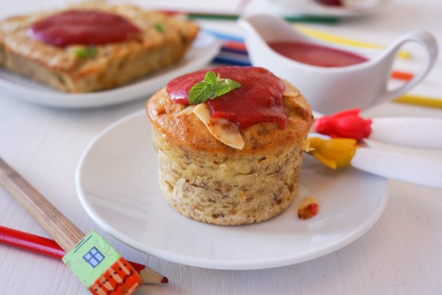
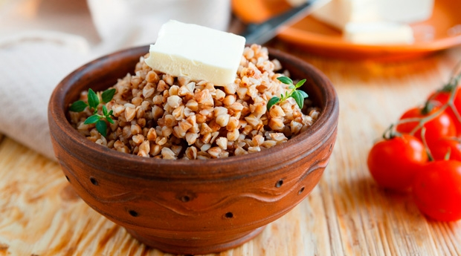

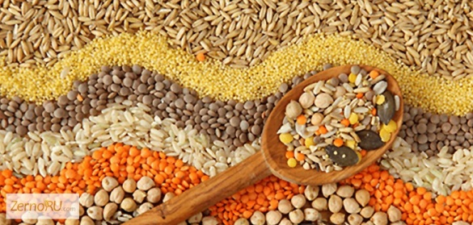

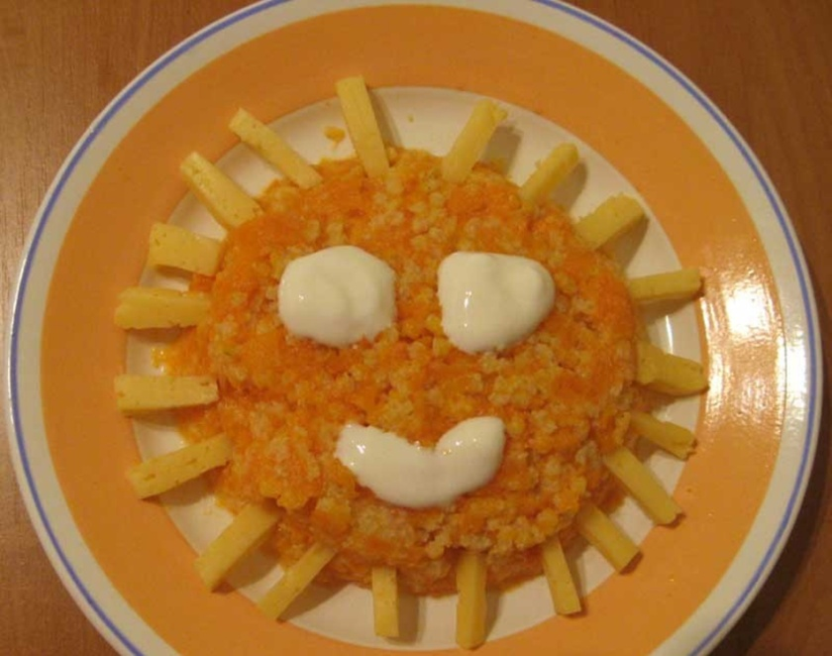

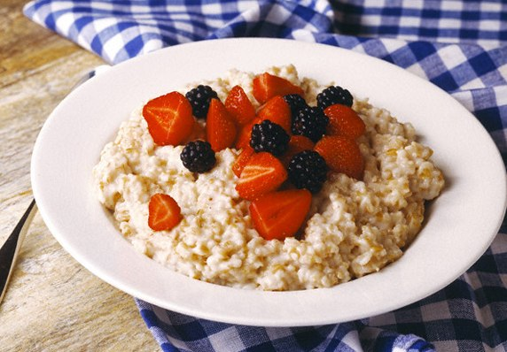

РЕЗУЛЬТАТ

результат
Ваш результат
Ваш результат
Ваш результат
Ваш результат

0

 | КРОССВОРД

правильных ответов
правильных ответов
правильных ответов
правильных ответов

